Sheet0
貫索星 | 
石門星 | 
鳳閣星 | 
調舒星 | 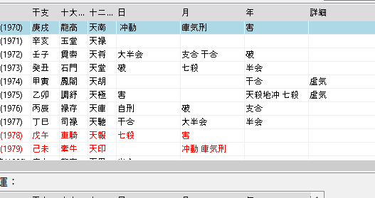
禄存星 | 
司禄星 | 
車騎星 | 
牽牛星 | 
龍高星
玉堂星 | 

